LOLIN S2 Mini Info
Пины S2, дозволенные к использованию |  |  |  | https://www.studiopieters.nl/esp32-s2-pinout/
 |  |  |  | https://www.espressif.com/sites/default/files/documentation/esp32-s2_datasheet_en.pdf
GPIO | Analog Function | RTC GPIO | Comment | https://codeandlife.com/2022/02/25/using-wemos-s2-pico-esp32-s2-serial-arduino/ - Оживление Serial
GPIO0 |  | RTC_GPIO0 | Strapping pin | GPI0, 45, 46 - нужны для загрузки прошивки, встроенного ПО и ресета. После этих процессов могут использоваться как обычно. При загрузке на них нельзя подавать сигнал, отличный от 1
GPIO1 | ADC1_CH0 | RTC_GPIO1 |  | GPIO 0 - 21 могут использоваться как RTC-пины в режиме глубокого сна (например, для пробуждения)
GPIO2 | ADC1_CH1 | RTC_GPIO2 |  | GPIO1-14 могут использоваться как TOUCH
GPIO3 | ADC1_CH2 | RTC_GPIO3 |  | Прерывание можно вешать на любой пин
GPIO4 | ADC1_CH3 | RTC_GPIO4 |  | I2C-пины по-умолчанию: 8 SDA и 9 SCL. Можно сконфигурировать любой пин, всего имеется 2 канала I2C
GPIO5 | ADC1_CH4 | RTC_GPIO5 |  | SPI - аппаратно можно использовать каналы 2 и 3. Рекомендованы пины 34-37. Программно можно конфигурить любой пин
GPIO6 | ADC1_CH5 | RTC_GPIO6 |  | PWM - любой пин, работающий как OUTPUT, может использовать PWM
GPIO7 | ADC1_CH6 | RTC_GPIO7 |  | DAC1 - GPIO25, DAC2 - GPIO17. Разрешение 8 бит
GPIO8 | ADC1_CH7 | RTC_GPIO8 |  | Input-only пин - GPIO46
GPIO9 | ADC1_CH8 | RTC_GPIO9 |  | ADC - разрешение по-умолчанию - 13 бит! При использовании WiFi ADC2 не доступен (GPIO11 - GPIO20). Используем 1 канал (GPIO1 - GPIO10)
GPIO10 | ADC1_CH9 | RTC_GPIO10
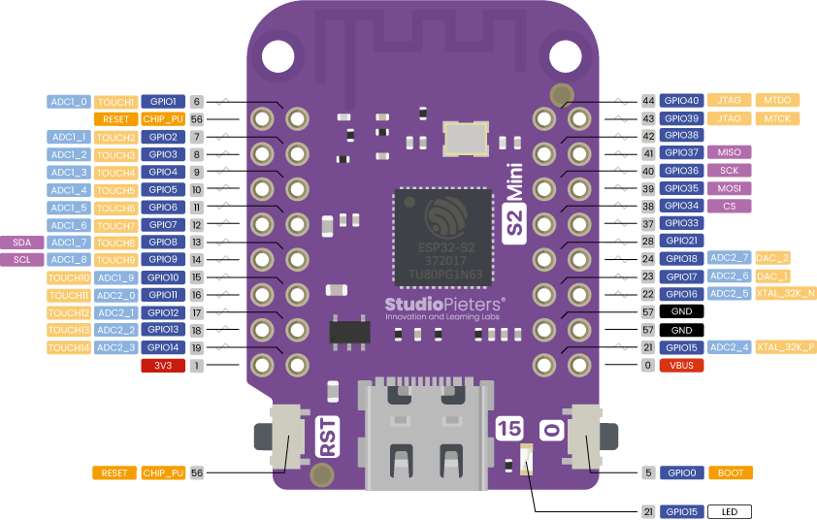
GPIO11 | ADC2_CH0 | RTC_GPIO11
GPIO12 | ADC2_CH1 | RTC_GPIO12
GPIO13 | ADC2_CH2 | RTC_GPIO13
GPIO14 | ADC2_CH3 | RTC_GPIO14
GPIO15 | ADC2_CH4 | RTC_GPIO15
GPIO16 | ADC2_CH5 | RTC_GPIO16
GPIO17 | ADC2_CH6 | RTC_GPIO17
GPIO18 | ADC2_CH7 | RTC_GPIO18
GPIO19 | ADC2_CH8 | RTC_GPIO19 | USB_D-
GPIO20 | ADC2_CH9 | RTC_GPIO20 | USB_D+
GPIO21 |  | RTC_GPIO21
GPIO26 |  |  | SPI0/1
GPIO27 |  |  | SPI0/1
GPIO28 |  |  | SPI0/1
GPIO29 |  |  | SPI0/1
GPIO30 |  |  | SPI0/1
GPIO31 |  |  | SPI0/1
GPIO32 |  |  | SPI0/1
GPIO33
GPIO34
GPIO35
GPIO36
GPIO37
GPIO38
GPIO39 |  |  | JTAG
GPIO40 |  |  | JTAG
GPIO41 |  |  | JTAG
GPIO42 |  |  | JTAG
GPIO43
GPIO44
GPIO45 |  |  | Strapping pin
GPIO46 |  |  | GPI；Strapping pin

